关系图
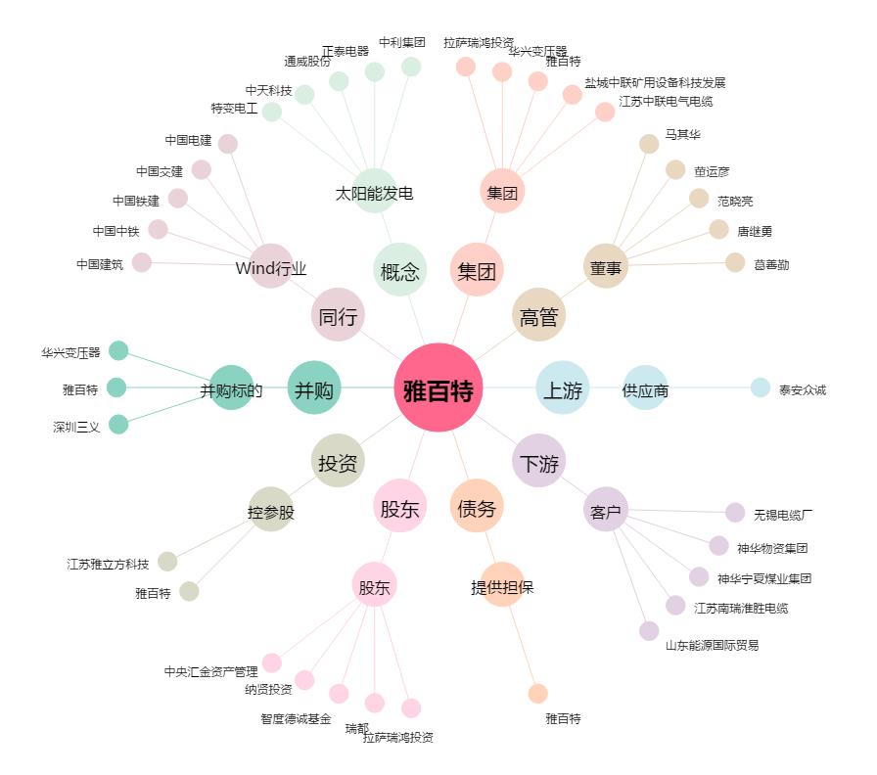
雅百特[002323.SZ] - 关系概览图

